GEN2 실험용 핀 설정
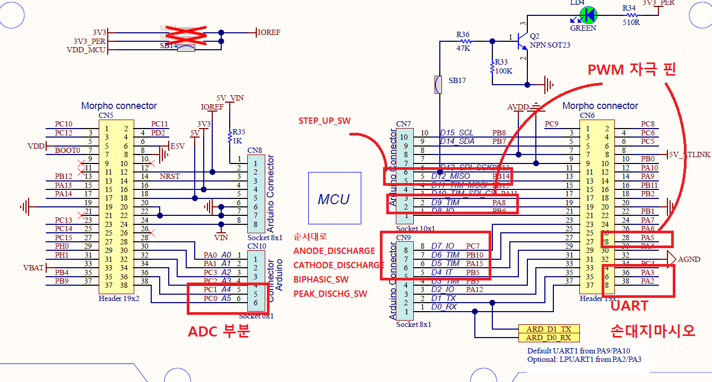
 |  | GPIO Configuration of allears GEN2

GPIO(핀 번호 | Name | Config | Description
PA02 | USART2_TX | UART | 상태 값을 제어 및 수신하기 위한 통신 핀
PA03 | USART2_RX | UART | 상태 값을 제어 및 수신하기 위한 통신 핀
PA05 | STIM_ANODE | PWM / TIM2 | ANODE 자극 펄스 발생 핀
PA08 | STIM_CATHODE | PWM / TIM1 | CATHODE 자극 펄스 발생 핀
PA15 | BIPHASIC_SW | OUTPUT | PEAK 감지 기능의 전원을 ON/OFF 하는 핀
PB05 | PEAK_DISCHG_SW | OUTPUT | PEAK 감지 기능의 출력을 ON/OFF 하는 핀
PB10 | CATHODE_DISCHARGE | OUTPUT | CATHODE 부분의 차지 밸런싱을 하기 위한 핀
PB13 | LED | OUTPUT | nucleo 보드에 있는 상태 표시용 LED
PB14 | STIM_VOLT_CTRL | PWM / TIM15 | 전압 레벨 설정 PWM
PC00 | STIM_VOLT_VAL | ADC | 전압 레벨을 피드백 제어하기 위한 ADC 핀
PC01 | PEAK_DETECTION | ADC | 피크를 감지하는 ADC 핀
PC07 | ANODE_DISCHARGE | OUTPUT | ANODE 부분의 차지 밸런싱을 하기 위한 핀
PC13 | BLUE_PUSHBUTTON | INPUT | nucleo 보드에 있는 파란색의 시작 및 멈춤 버튼

